１
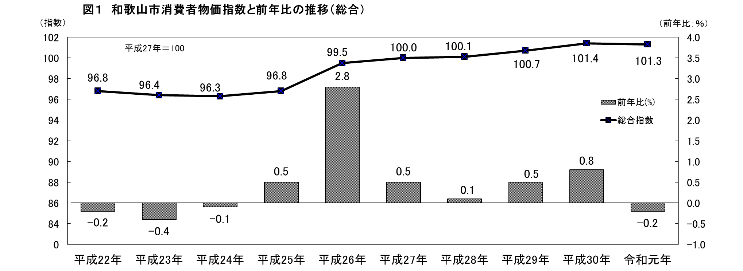


No.401
 | 統計ニュース
令和２年（2020）
4月号
令和元年度「統計の日」標語
数字の先に映し出せ 新たな時代 僕らの未来
 |  | 和歌山県の推計人口（令和2年3月1日現在）
 |  | 総 数 919,814人 （男432,633人、女487,181人）
 |  | 世帯数 393,553世帯

 | 発行 和歌山県企画部調査統計課 和歌山市小松原通1-1 TEL 073-441-2385(直通) FAX 073-441-2387

令和元年（2019年）和歌山市消費者物価指数の動向

 | 消費者物価指数は、世帯の消費生活に影響を及ぼす物価水準の変動を明らかにするため作成されるものです。
 | 本稿は、総務省統計局の平成２７年基準消費者物価指数から和歌山市の数値を用いて作成しています。
 | １ 令和元年（2019年）の概況

 | 令和元年（2019年）平均の和歌山市消費者物価指数の総合指数は、１０１．３で前年比０．２％下落し、７年ぶりの下落
 | となりました。（図1）
 | 新聞代（全国紙）や放送受信料（ケーブル）などの値上げ、10月の消費税率引上げなどがあったものの、生鮮魚介、生鮮
 | 野菜、持ち家の帰属家賃、ガソリン価格などの下落、携帯電話通話料の値下げや幼児教育・保育の無償化などによるものと
 | 考えられます。

2
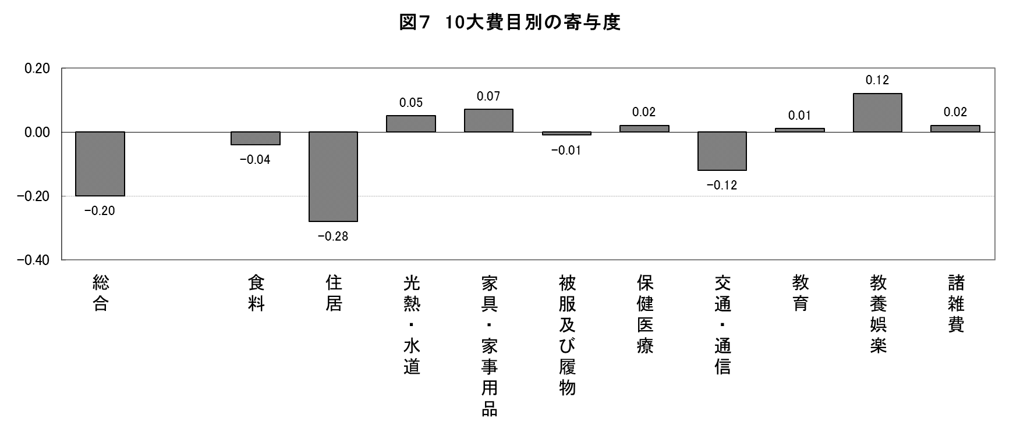
２ １０大費目から見えること

（１）１０大費目指数の前年比

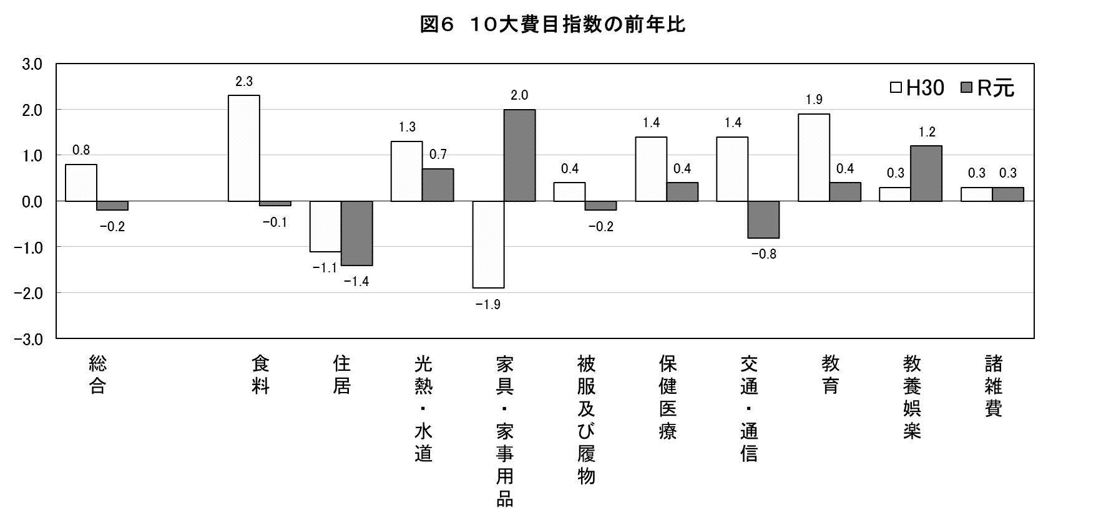
・前年比は、上昇したものが６費目、下落したものが４費目でした。
・最も上昇幅が大きかったのは「家具・家事用品」の２．０%、最も下落幅の大きかったのは「住居」の－１.４％
でした。

 | 上昇した主なもの
 | （１０大費目） | 前年比(％) | 中分類 | 前年比(％) | 品目
 | 家具・家事用品 | 2.0 | 家庭用耐久財 | 5.0 | 電気冷蔵庫､電気掃除機､食堂セットなど
 |  |  | 家事用消耗品 | 3.4 | 台所用洗剤､ティシューペーパーなど
 | 教養娯楽 | 1.2 | 書籍・他の印刷物 | 3.4 | 新聞代（全国紙）、雑誌など
 | 光熱・水道 | 0.7 | ガス代 | 2.0
 |  |  | 電気代 | 0.6
 | 保健医療 | 0.4 | 保健医療サービス | 1.1 | 診察代､出産入院料金、マッサージ料金など
 | 教育 | 0.4 | 補習教育 | 2.6
 | 諸雑費 | 0.3 | たばこ | 6.0

 | 下落した主なもの
 | （１０大費目） | 前年比(％) | 中分類 | 前年比(％) | 品目
 | 住居 | -1.4 | 家賃 | -1.8 | 民営家賃、持家の帰属家賃など
 | 交通・通信 | -0.8 | 通信 | -3.2 | 通信料(携帯電話)、携帯電話機など
 | 被服及び履物 | -0.2 | 洋服 | -3.6 | 男子用洋服、婦人用洋服など
 | 食料 | -0.1 | 野菜・海草 | -7.2 | にんじん、なす、はくさいなど
 |  |  | 魚介類 | -2.7 | いか、ぶり、たらこなど

（２）１０大費目別の寄与度
・寄与度とは、どの費目が指数全体をどれくらい押し上げたり押し下げたりするのかを表しています。
・上昇に寄与したものが６費目、下落に寄与したものが４費目で、１０大費目の寄与度の合計が指数の変動幅となります。
・上昇に最も大きく寄与したのは、「教養娯楽」で０．１２、下落に最も大きく寄与したのは「住居」で－０．２８でした。
・「交通・通信」では通信料（携帯電話）及び携帯電話機等が下落に寄与しています
・「食料」では、魚介類のいか・ぶり等や野菜・海草のトマト・にんじん・じゃがいも等が下落に寄与しています。

３
指 標 の 動 向
 | １ 鉱工業生産指数
鉱工業生産指数（季節調整済指数）＜全国・近畿との比較＞
 | 和歌山県（製造工業） | 近畿（製造工業） | 全国（製造工業）
H25.1 | 98.2 | 93.9 | 94.8
 | 95.5 | 95 | 96.4
 | 97.2 | 98.4 | 97.7
 | 97.1 | 98.7 | 97.7
 | 98.5 | 98.6 | 99.2
６ | 100.8 | 98.3 | 98.2
 | 101.1 | 100.1 | 99.7
 | 98.3 | 99.4 | 99.9
 | 101.1 | 99.1 | 101
 | 101.1 | 98.6 | 101.1
 | 98.3 | 100.4 | 101.8
 | 103.5 | 101.5 | 101.9
26.1 | 106.3 | 101.7 | 103.8
 | 106.1 | 102.4 | 102.7
 | 110.2 | 102.2 | 104.2
 | 107.7 | 100.9 | 99.5
 | 107.4 | 101.6 | 101.8
６ | 104.1 | 101.4 | 100.3
 | 102.2 | 101.9 | 100.1
 | 99.4 | 100 | 99.4
 | 102.8 | 101.5 | 100.6
 | 104.7 | 102.7 | 100.4
 | 104.1 | 99.8 | 100.4
 | 106.7 | 98.5 | 99.9
27.1 | 104.2 | 104.3 | 102.9
 | 101.5 | 100 | 99.8
 | 99.8 | 100.5 | 99.3
 | 99 | 98.7 | 99.5
 | 98.3 | 100.3 | 99.5
６ | 97.4 | 99.1 | 100.4
 | 100.8 | 100.9 | 100.4
 | 98.5 | 99.9 | 98.6
 | 103 | 100.9 | 100.5
 | 98.9 | 100.8 | 100.7
 | 97.6 | 99.7 | 99.9
 | 101 | 95.8 | 98.5
28.1 | 101.8 | 99.1 | 100.1
 | 107.1 | 98.8 | 99.2
 | 105.2 | 100.2 | 99.7
 | 105.9 | 100.3 | 99.3
 | 106 | 100.2 | 98.5
６ | 107.9 | 99.6 | 99.2
 | 107.7 | 99.5 | 99.8
 | 109.1 | 100.4 | 100.5
 | 108.9 | 102.9 | 100.8
 | 108.2 | 101.5 | 101.1
 | 108.6 | 103 | 102
 | 103.1 | 103.4 | 102
29.1 | 102.9 | 100.6 | 100.9
 | 101.9 | 102.7 | 101.6
...

（出典：＜和歌山県＞和歌山県鉱工業生産指数、＜近畿＞近畿経済産業局、＜全国＞経済産業省）

年.月 | 和歌山県 製造工業 |  |  |  |  |  |  |  |  | 全 国 製造工業 | 近 畿 製造工業
 |  |  | 鉄 鋼 |  | 金属製品 | 機 械 | 化 学 | 石油･石炭 | ﾌﾟﾗｽﾁｯｸ製品

 | 平成27(2015)年=100 |  |  |  |  | （原 指 数） |  |  |  | （原 指 数）
平成28(2016) |  | 106.8 |  | 101.9 | 82.8 | 115.3 | 105.1 | 109.0 | 114.5 | 100.0 | 100.8
29(2017) |  | 109.2 |  | 107.1 | 105.4 | 120.1 | 102.8 | 100.7 | 110.7 | 103.1 | 103.3
30(2018) |  | 109.2 |  | 109.5 | 113.8 | 117.9 | 101.2 | 98.1 | 109.8 | 104.2 | 104.2
令和元(2019) |  | p 102.6 |  | 110.3 | 94.3 | 100.8 | p 100.3 | 95.4 | 102.2 | 101.2 | 100.2

 | (季節調整済指数) |  |  |  |  |  |  |  |  | (季節調整済指数)

2019 . 8 |  | p 96.0 |  | 106.2 | 54.4 | 86.7 | p 97.1 | 107.6 | 107.2 | 101.5 | 100.3
9 |  | p106.4 |  | 116.0 | 104.4 | 98.5 | p104.7 | 102.2 | 104.0 | 103.2 | 104.4
10 |  | p108.6 |  | 106.0 | 148.2 | 107.3 | p102.9 | 146.9 | 99.1 | 98.6 | 98.2
11 |  | p103.8 |  | 112.8 | 156.0 | 101.1 | p 94.6 | 82.9 | 97.5 | 97.7 | 93.4
12 |  | p 99.9 |  | 106.3 | 101.0 | 112.1 | p 96.1 | 69.9 | 102.8 | 98.7 | 97.5
2020 . 1 |  | p 95.7 |  | 101.8 | 91.9 | 95.7 | p 94.1 | 100.7 | 110.5 | 99.8 | p100.6

注1) | 「p」は速報値です。
注2) | 令和元年7月速報公表時において、平成27年基準へ移行しました。

 | ２ 景気動向指数

＜参考＞景気先行指数（CLI） ※下注参照
 | 全国（CLI） H27=100 | 和歌山県（CLI） H27=100
H25.1 | 99.6 | 99.4
 | 99.8 | 99.3
 | 100.0 | 99.3
 | 100.3 | 99.4
 | 100.5 | 99.8
６ | 100.7 | 100.4
 | 100.9 | 100.9
 | 101.1 | 101.4
 | 101.2 | 101.8
 | 101.3 | 102.2
 | 101.4 | 102.4
 | 101.4 | 102.5
26.1 | 101.3 | 102.6
 | 101.2 | 102.5
 | 101.0 | 102.3
 | 100.7 | 101.8
 | 100.5 | 101.2
６ | 100.3 | 100.4
 | 100.2 | 99.5
 | 100.1 | 98.6
 | 100.1 | 97.9
 | 100.0 | 97.3
 | 100.1 | 96.8
 | 100.1 | 96.5
27.1 | 100.1 | 96.4
 | 100.2 | 96.4
 | 100.2 | 96.7
 | 100.3 | 97.1
 | 100.4 | 97.7
６ | 100.4 | 98.4
 | 100.4 | 99.0
 | 100.3 | 99.5
 | 100.2 | 99.9
 | 100.1 | 100.1
 | 100.0 | 100.3
 | 99.9 | 100.5
28.1 | 99.8 | 100.7
 | 99.8 | 100.7
 | 99.7 | 100.8
 | 99.7 | 100.7
 | 99.6 | 100.4
６ | 99.6 | 100.1
 | 99.7 | 99.8
 | 99.7 | 99.6
 | 99.8 | 99.4
 | 99.9 | 99.5
 | 100.0 | 99.7
 | 100.1 | 100.0
29.1 | 100.2 | 100.4
 | 100.2 | 100.7
...
※ 和歌山県景気動向指数（CI・DI）について、現在採用指標の見直し作業中になっております。採用指標の見直し作業が終わり次第、掲載させていただきます。
(なお、景気先行指数(CLI)については、参考値として今後も月別で掲載させていただきます。)
年.月 | 景気先行指数
 | CLI
 | 2015年＝100

平成27(2015) | 98.5
28(2016) | 100.1
29(2017) | 100.9
30(2018) | 100.2

2019. 7 | 99.9
8 | 99.6
9 | 99.2
10 | 99.0
11 | 99.0
12 | 99.1

注1) | CI：各指標の前月比での変化率を１つの指標に合成したもの。景気の変動の相対的な大きさやテンポを示します。
 | DI：景気に敏感な経済指標を３ヶ月前と比較し、５０％を基準に景気判断する方法。景気の方向性を示します。
 | CLI：地域の景気動向を的確・早期に把握するために作成されたＯＥＣＤ基準の景気先行指数です。(資料出所 関西学院大学産業研究所)
注2) | CLIの全国及び和歌山県の数値については平成31年2月より平成27年基準に移行されておりますので、数値の比較を行うなど、利用の際は御注意ください。

 | ３ 消費者物価指数，家計消費支出

年.月 | 消費者物価指数 |  |  |  | 消費者物価指数 |  | 企業向け サービス 価格指数 | 国内企業 物価指数 | 家計消費支出（月平均）
 | 総合 |  |  |  | 生鮮食品を除く総合 |  |  |  | (農林漁家世帯を含む)
 | 和歌山市 |  | 全 国 |  | 和歌山市 | 全 国 |  |  | 和歌山市 |  | 全 国
 |  |  |  |  |  |  |  |  | 二人以上の世帯 | 勤労者世帯 注1） | 勤労者世帯 注1）
 | (2015年=100) |  |  |  |  |  | (2015年=100) |  | 千円 | 千円 | 千円
平成23(2011) |  | 96.4 |  | 96.3 | 96.6 | 96.6 | 96.7 | 98.8 | 252.8 | 299.9 | 308.8
24(2012) |  | 96.3 |  | 96.2 | 96.5 | 96.6 | 96.4 | 98.0 | 244.9 | 283.0 | 313.9
25(2013) |  | 96.8 |  | 96.6 | 97.0 | 96.9 | 96.4 | 99.2 | 258.5 | 278.5 | 319.2
26(2014) |  | 99.5 |  | 99.2 | 99.6 | 99.5 | 98.9 | 102.4 | 265.0 | 319.2 | 318.8
27(2015) |  | 100.0 |  | 100.0 | 100.0 | 100.0 | 100.0 | 100.0 | 278.5 | 327.1 | 315.4
28(2016) |  | 100.1 |  | 99.9 | 100.0 | 99.7 | 100.3 | 96.5 | 247.2 | 274.4 | 309.6
29(2017) |  | 100.7 |  | 100.4 | 100.3 | 100.2 | 101.0 | 98.7 | 238.9 | 275.0 | 313.1
30(2018) |  | 101.4 |  | 101.3 | 100.8 | 101.0 | 102.2 | 101.3 | 224.9 | 248.6 | 315.3

2019. 1 |  | 101.3 |  | 101.5 | 100.6 | 101.2 | 102.3 | r100.9 | 241.4 | 296.0 | 325.8
2 |  | 101.0 |  | 101.5 | 100.6 | 101.3 | 102.5 | 101.2 | 205.0 | 240.3 | 302.8
3 |  | 101.2 |  | 101.5 | 100.9 | 101.5 | 103.2 | 101.5 | 245.0 | 314.2 | 348.9
4 |  | 101.2 |  | 101.8 | 101.0 | 101.8 | 103.1 | 101.9 | 222.7 | 255.1 | 337.2
5 |  | 101.4 |  | 101.8 | 101.3 | 101.8 | 102.9 | 101.8 | 271.7 | 239.2 | 332.3
6 |  | 101.3 |  | 101.6 | 101.0 | 101.6 | 102.7 | 101.2 | 214.1 | 240.5 | 308.4
7 |  | 101.2 |  | 101.6 | 101.0 | 101.5 | 102.9 | r101.1 | 224.7 | 249.8 | 321.2
8 |  | 101.0 |  | 101.8 | 100.9 | 101.7 | 102.8 | 100.9 | 228.6 | 226.3 | 325.5
9 |  | 101.2 |  | 101.9 | 101.0 | 101.6 | 102.8 | 100.9 | 243.3 | 282.7 | 329.7
10 |  | 101.2 |  | 102.2 | 101.1 | 102.0 | 104.8 | r102.1 | 264.8 | 298.0 | 305.2
11 |  | 101.7 |  | 102.3 | 101.6 | 102.2 | 105.0 | 102.2 | 253.8 | 233.7 | 304.0
12 |  | 101.3 |  | 102.3 | 101.2 | 102.0 | 105.0 | 102.3 | 291.1 | 288.9 | 345.4
2020. 1 |  | 101.4 |  | 102.2 | 101.4 | 102.0 | p104.7 | 102.4 | 243.0 | 275.7 | 312.5

注1) | 勤労者世帯とは「二人以上の世帯のうち、勤労者世帯」を指します。
注2) | 「p」は速報値、「r」は訂正値です。

 |  |  |  |  |  |  | 令和元年103.3 | 令和元年101.5

